Tambahan Industri
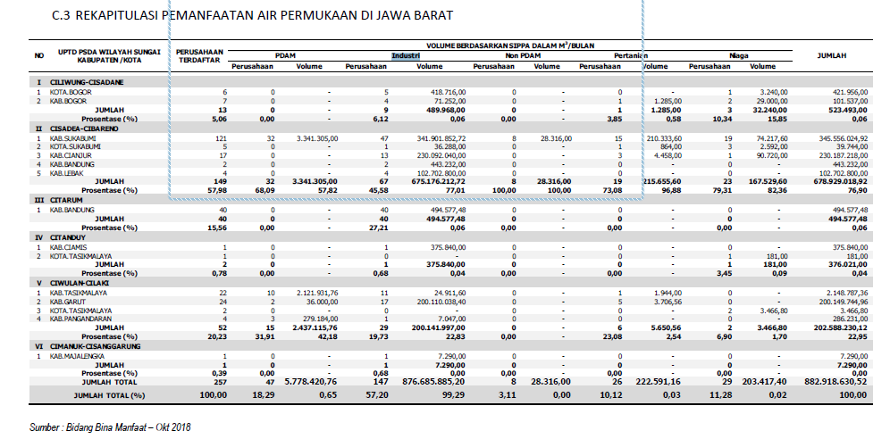
 |  | m3/bln | m3/s | 2592000
I | CilCis | 489968 | 0.1890308642
II | CisCib | 675176212 | 260.48464969
III | Citarum | 494577 | 0.19080902778
IV | Citanduy | 375840 | 0.145
V | CiwCil | 200141997 | 77.21527662
VI | CimCis | 7290 | 0.0028125

